상품제안서
송월 컬러풀170g 2P+컬러고리 핸드타올 4P | 상품코드: S45420

 |  |  |  |  |  |  | 02-713-8555 | www.synergygift.co.kr
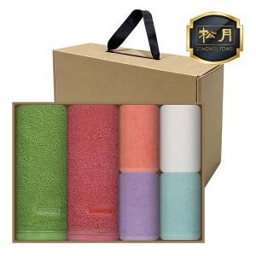

【상세/제작정보】 | <span style="font-size: 14pt;">※ 자수인쇄 특성상 인쇄 난이도에 따라서 인쇄비 편차 발생 됩니다.</span>

【인쇄/포장옵션】 | 실크, 자수 / 포장불가능

【공급단가】 | 수량 | 30~ | 100~ | 300~ | 500~ | 1,000~
*VAT별도 | 단가 | 17,310원 | 16,380원 | 15,580원 | 15,180원 | 14,910원

【상품 URL】 | https://www.synergygift.co.kr:443/src/goods_detail.php?gdno=45420

